상품제안서
명절 선물세트 정관장 홍삼대활 70ml x 30포 / 쇼핑백 별도발송 / 박스단위 무료배송 | 상품코드: F31375

 |  |  |  |  |  |  | 02-412-0044 | www.easy1.co.kr
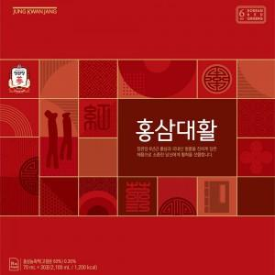

【상세/제작정보】

【인쇄/포장옵션】 | 인쇄불가 / 포장불가능

【공급단가】 | 수량 | 50~ | 100~ | 500~ | 1,000~ | 2,000~
*VAT별도 | 단가 | 38,750원 | 38,130원 | 37,200원 | 36,270원 | 35,650원

【상품 URL】 | https://dev.easy1.co.kr:443/src/goods_detail.php?gdno=31375

